Sheet1
模块 | 备注 | App图片 生产3.0.1.1.1.1 (截图数据日期为2022-3-10) | 微信图片
基金详情 | 定开基金(008851) 1."定期开放买卖"蓝色提示栏 2.底部文案,微信多了划线费率 | 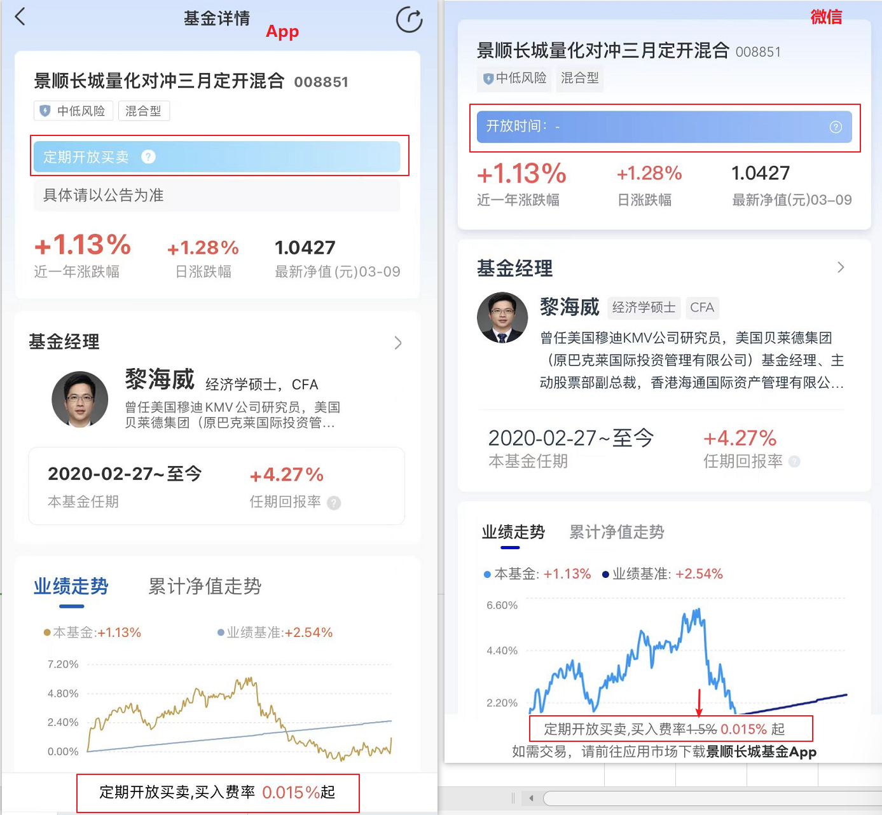
基金详情 | 定开基金(014973) 1.基金数值为空展示不一致; 2.本基金任期 3.基金档案募集时间 4.底部文案,微信多了划线费率 | 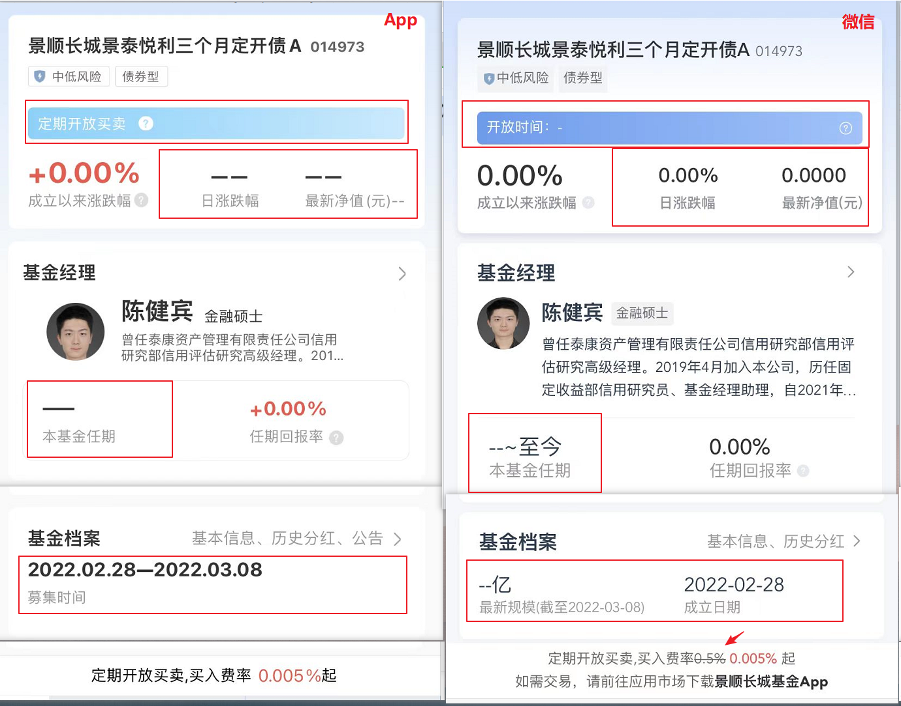
基金详情 | 30天滚动债券(013493) 1.数值为空,"--"和"0.00"不一致 2.本基金任期, 任期回报率 3.交易规则 进程条和温馨提示 4.底部文案 | 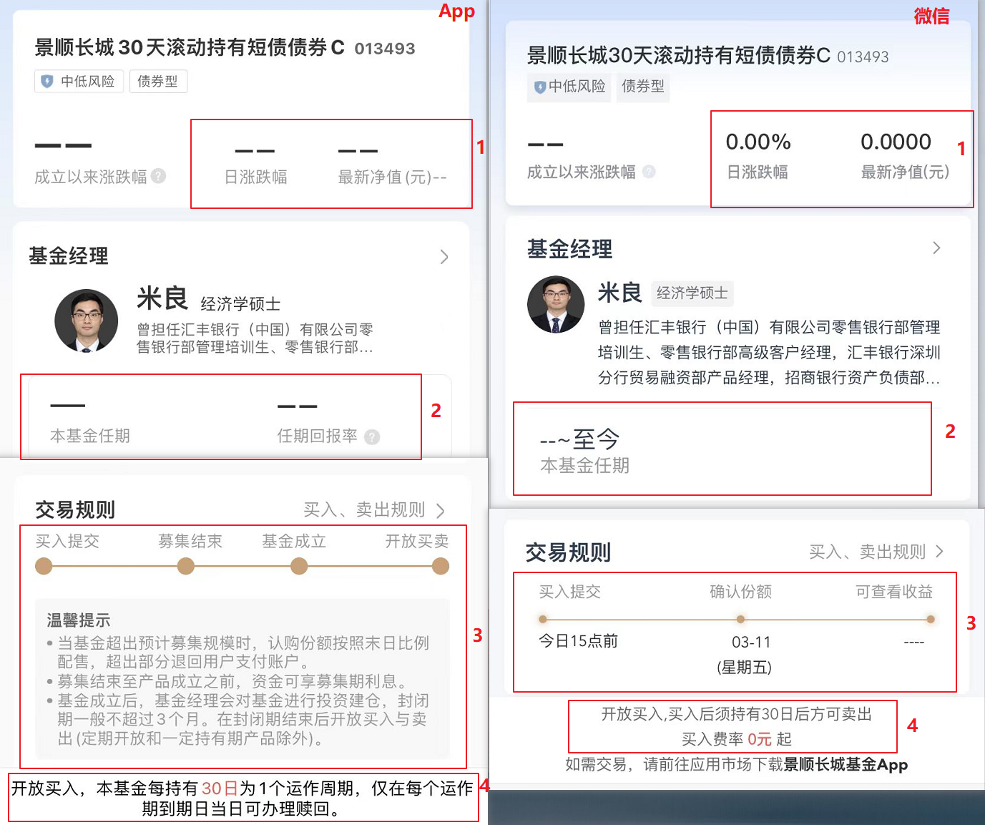
基金详情 | 募集基金(010949) 基金档案,微信多了"募集规模上限"
基金详情 | FOF基金(013904) 底部文案多了划线费率
我的资产 | 微信没有右图所示的现金宝入口 | 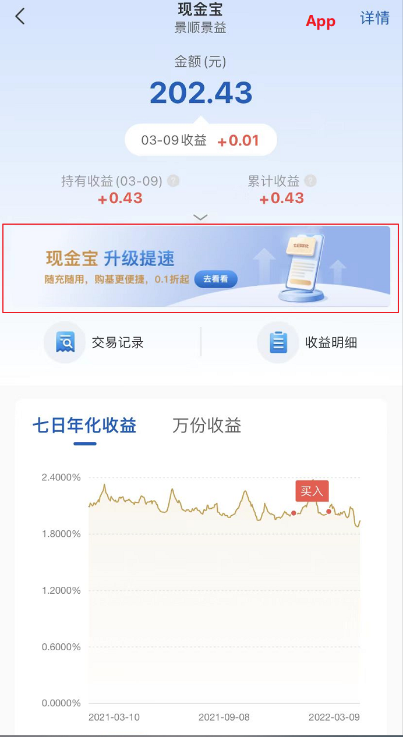
现金宝广告页 | 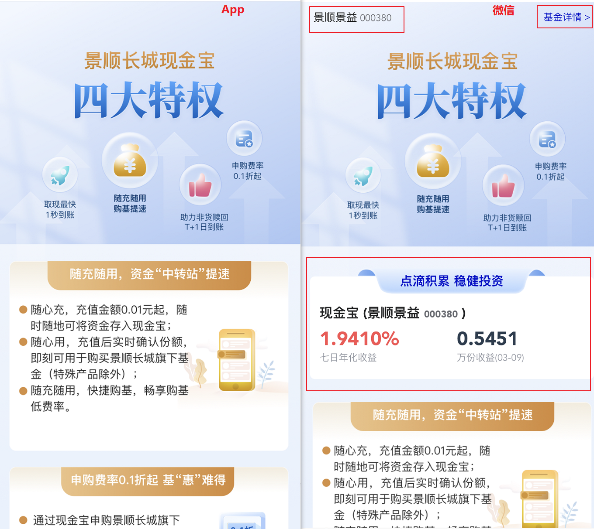 微信多了000380的数据展示

